상품제안서
친환경 고급인조가죽 마스크 스트랩 | 상품코드: F16663

 |  |  |  |  |  |  | 02-412-0044 | www.easy1.co.kr
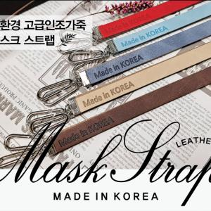

【상세/제작정보】 | 기본 opp포장 포함

【인쇄/포장옵션】 | 불박 / PET케이스

【공급단가】 | 수량 | 300~ | 500~ | 1,000~ | 2,000~ | 3,000~
*VAT별도 | 기본형 | 1,500원 | 1,420원 | 1,300원 | 1,250원 | 1,200원
 | 스토퍼추가 | 1,570원 | 1,480원 | 1,360원 | 1,310원 | 1,260원

【상품 URL】 | https://easy1.co.kr:443/src/goods_detail.php?gdno=16663

